韓國美妝熱銷商品
推
推~
ICareU嚴選 韓國必買美妝保養熱銷黃金商品
姓名： |  | 電話： |  |  |  | 地址： |  |  | 公司:
No. | 名 稱 | 團 購 價 | 數量 | 小計 | No. | 名 稱 | 團 購 價 | 數量 | 小 計 | 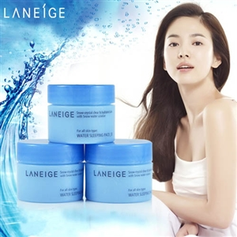 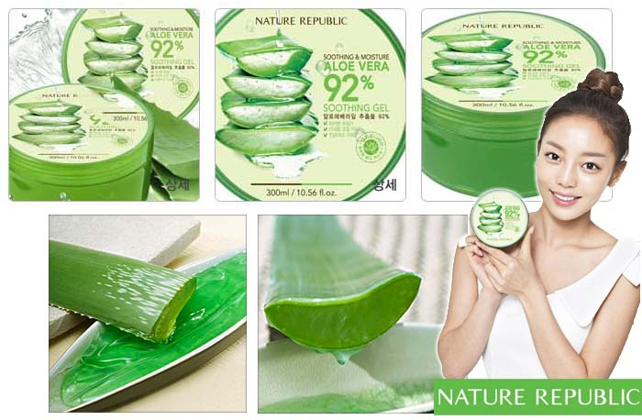 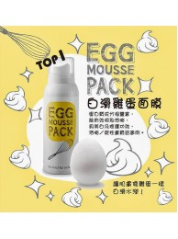 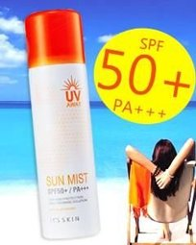
推
推
1 | 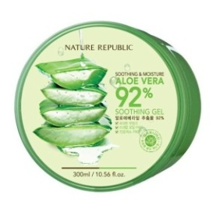 NATURE REPUBLIC_蘆薈92% 補水修護保濕凝膠(蘆薈凝膠) | 99 |  | 0 | 3 | 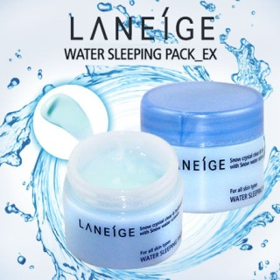 LANEIGE 蘭芝_睡美人晚安面膜 20ML | 129 |  | 0
2 | 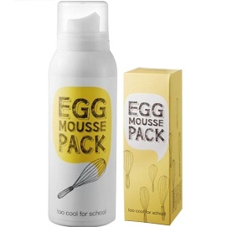 too cool for school 柔滑雞蛋泡沫面膜(黃) | 320 |  | 0 | 4 | 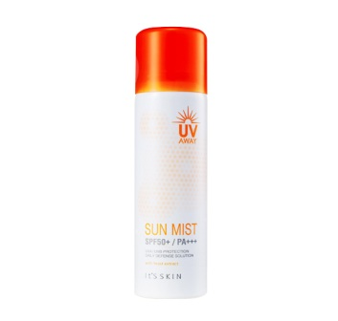 It’s skin_今夏我最美 毛孔隱藏超防水清爽防曬噴霧 | 299 |  | 0
No. | 名 稱 | 團 購 價 | 數量 | 小計 | No. | 名 稱 | 團 購 價 | 數 量 | 小 計 | No. | 名 稱 | 團 購 價 | 數量 | 小計 | No. | 名 稱 | 團 購 價 | 數 量 | 小 計
Holika Holika/魔法女巫-(A) |  |  |  |  | It’s skin-(F) |  |  |  |  | MISSHA/美思-(L) |  |  |  |  | YET(YES! ENJOY TIME)-(P)
A1 | 夏日樂園高防曬抗UV底妝雙效乳 | 260 |  | 0 | F1 | 蝶戀夢香氛修護精粹優油 | 210 |  | 0 | L1 | 4月鮮綠舒柔香氛保濕噴霧 | 119 |  | 0 | P1 | YET(YES! ENJOY TIME)_果凍指甲貼 | 129 |  | 0
A2 | 夏日樂園高防曬抗UV噴霧 | 280 |  | 0 | F2 | 蝶戀夢香氛柔亮保濕精華 | 200 |  | 0 | L2 | 天使之愛清爽香氛保濕噴霧 | 119 |  | 0 | P2 | YET(YES! ENJOY TIME)_ 太陽眼鏡防曬霜 | 349 |  | 0
A3 | (限量款)蝴蝶寶石晶透潤澤修容粉餅 | 435 |  | 0 | F3 | 蝶戀夢香氛絲柔潤髮乳 | 240 |  | 0 | L3 | 冷豔光感雪晶唇凍 山欖花/美人堇 | 259 |  | 0 | P3 | YET(YES! ENJOY TIME)_fix you 綜效修護安瓶 | 169 |  | 0
A4 | 蝴蝶寶石多用途晶透閃爍潤澤4合1唇蜜 | 230 |  | 0 | F4 | 蝶戀夢香氛絲柔洗髮精 | 240 |  | 0 | L4 | 烈愛漩渦滋潤水感雙效唇膏-桃 | 280 |  | 0 | P4 | YET(YES! ENJOY TIME)_Foundation清透水感粉底液 | 169 |  | 0
A5 | 魔法森林朵朵小花多效保濕膏 | 220 |  | 0 | F5 | 愛的3味賞護手霜 | 190 |  | 0 | L5 | 玩美風格唇蜜-珊瑚紅 | 230 |  | 0 | P5 | YET(YES! ENJOY TIME)_Makeup Base 沒在怕妝前修飾乳 | 180 |  | 0
A6 | holly berry tint 莓果染色唇蜜-橙 | 150 |  | 0 | F6 | I LOVE草莓夾心日夜雙效眼霜 | 390 |  | 0 | L6 | 玩美風格唇蜜-橙花紅 | 230 |  | 0 | P6 | YET(YES! ENJOY TIME)_Shy Girl 愛的誓言超微粉腮紅(附粉撲) #06嫩澤甜橘 | 149 |  | 0
A7 | 天然莓莓果凍染色唇蜜 #01櫻桃紅 | 180 |  | 0 | F7 | I LOVE草莓全面Q嫩修復凝凍 | 380 |  | 0 | L7 | 玩美風格唇蜜-玫瑰紅 | 230 |  | 0 | P7 | YET(YES! ENJOY TIME)_Shy Girl 愛的誓言超微粉腮紅(附粉撲) #04粉紅棉花糖 | 149 |  | 0
A8 | 天然莓莓果凍染色唇蜜 #02葡萄紫 | 180 |  | 0 | F8 | 甜橙柚彈力清新秀髮噴霧 | 190 |  | 0 | L8 | 美型燃脂緊緻凝膠貼布(2入) | 88 |  | 0 | P8 | YET(YES! ENJOY TIME)_Shy Girl 愛的誓言超微粉腮紅(附粉撲) #01摩卡布朗尼 | 149 |  | 0
A9 | 天然莓莓果凍染色唇蜜 #03草莓粉 | 180 |  | 0 | F9 | 梔子花髮尾長效滋養噴霧 | 190 |  | 0 | L9 | 雪肌水龍捲-維他命C橙果免洗式晚安面膜 (vitC) | 239 |  | 0 | P9 | YET(YES! ENJOY TIME)_Tear Liner持久亮片眼彩液 #銀白 | 129 |  | 0
A10 | 天然莓莓果凍染色唇蜜 #04香橙橘 | 180 |  | 0 | F10 | 桔梗花絲絲亮澤秀髮噴霧 | 190 |  | 0 | L10 | 雪肌水龍捲-問題膚專用水洗式面膜 (改善毛孔/痘痘) | 239 |  | 0 | P10 | YET(YES! ENJOY TIME)_Gel Eyeliner 享樂主義持久不掉色眼線膠 #搖滾咖 | 129 |  | 0
A11 | 天然莓莓果凍染色唇蜜 #05嫩青蘋 | 180 |  | 0 | F11 | 清州米酒發酵細緻毛孔噴霧 | 280 |  | 0 | L11 | 身體遮瑕亮澤粉凝霜（金色） | 439 |  | 0 | P11 | YET(YES! ENJOY TIME)_美過頭auto eyebrow 心機旋轉式眉筆 #黑 | 80 |  | 0
A12 | 甜心奶油護唇膏 | 160 |  | 0 | F12 | 清州米酒發酵細緻毛孔洗面乳 | 280 |  | 0 | L12 | 一抹愛戀全天不掉色唇蜜-桃粉 | 280 |  | 0 | P12 | YET(YES! ENJOY TIME)_耀眼時刻拉風眼影霜 #01冬季戀歌 | 139 |  | 0
A13 | 蜂蜜系列懶人睡眠免洗式面膜 藍莓 有效期限2015.05 | 250 |  | 0 | F13 | 陽光檸檬鎖水調理清透精華露 | 500 |  | 0 | L13 | 一抹愛戀全天不掉色唇蜜-透明亮澤 | 280 |  | 0 | P13 | YET(YES! ENJOY TIME)_耀眼時刻拉風眼影霜 #02暖陽晴天 | 139 |  | 0
A14 | 蜂蜜系列懶人睡眠免洗式面膜 櫻桃 有效期限2015.05 | 250 |  | 0 | F14 | 今夏我最美毛孔隱藏超防水清爽防曬噴霧 | 299 |  | 0 | L14 | 美思初戀故事曲腮紅膏-橘 | 240 |  | 0 | P14 | YET(YES! ENJOY TIME)_耀眼時刻拉風眼影霜 #03粉紅妖精 | 139 |  | 0
A15 | Day & Night 雙面佳人螢光指甲油-粉 | 99 |  | 0 | F15 | 茉莉花嫩白活膚噴霧 | 180 |  | 0 | L15 | 大長今漢方金箔按摩洗淨式面膜 | 420 |  | 0 | P15 | YET(YES! ENJOY TIME)_耀眼時刻拉風眼影霜 #04丁香蘿蘭 | 139 |  | 0
A16 | Day & Night 雙面佳人螢光指甲油-黃 | 99 |  | 0 | F16 | 綠茶控油身體噴霧 | 180 |  | 0 | L16 | 大長今 美思金雪山蔘微粒去角質乳 | 510 |  | 0 | P16 | YET(YES! ENJOY TIME)_耀眼時刻拉風眼影霜 #05棕櫚海灘 | 139 |  | 0
A17 | Day & Night 雙面佳人螢光指甲油-橘 | 99 |  | 0 | F17 | 薰衣草舒緩身體噴霧 | 180 |  | 0 | L17 | 美思蘭花卸妝泡沫潔顏蜜 | 300 |  | 0 | P17 | YET(YES! ENJOY TIME)_耀眼時刻拉風眼影霜 #06人魚淚滴 | 139 |  | 0
A18 | 魔法女巫_Holy Deer小鹿 | 280 |  | 0 | F18 | 璀燦星空MIX & BAKE腮紅系列(內附腮紅刷)-魔法棒棒糖 Lollipop Holic | 380 |  | 0 | L18 | 丁香乳木果護甲/手雙效滋養霜 | 180 |  | 0 | P18 | YET(YES! ENJOY TIME)_豐漾俏唇蜜 染唇露 ##01 Pearl Paradise 珍珠天堂 | 129 |  | 0
A19 | 魔法女巫_Holy Cat小貓眼影 | 300 |  | 0 | F19 | 北鼻天使嫩肌眼影/腮頰兩用膏 | 149 |  | 0 | L19 | 薑檸酸去角質護足霜 | 220 |  | 0 | P19 | YET(YES! ENJOY TIME)_Blinding Lip 冰淇淋拼盤唇蜜 10.櫻桃樹 | 119 |  | 0
banila co.-(B) |  |  |  |  | F20 | 北鼻天使水嫩嘟嘟唇蜜 | 180 |  | 0 | Shara Shara-(M) |  |  |  |  | P20 | YET(YES! ENJOY TIME)_Blinding Lip 冰淇淋拼盤唇蜜 09.玫瑰花瓣 | 119 |  | 0
B1 | 時尚腮紅#Mystery | 390 |  | 0 | F21 | 巴峇島山竹淨白潔面慕斯 有效期限2015.10 | 199 |  | 0 | M1 | Shara Shara_莎拉女孩輕保養精華面膜 | 69 |  | 0 | P21 | YET(YES! ENJOY TIME)_Blinding Lip 冰淇淋拼盤唇蜜 08.想要紅 | 119 |  | 0
B2 | 超細微米定妝控油蜜粉（透白）黑蓋 | 550 |  | 0 | F22 | Sun Stop曬後舒緩鎮靜雙肩膜 | 80 |  | 0 | M2 | Shara Shara_時尚公主亮顏修容棒 #1 PINK BEAM | 210 |  | 0 | P22 | YET(YES! ENJOY TIME)_Blinding Lip 冰淇淋拼盤唇蜜 07.橘子汽水 | 119 |  | 0
B3 | 超細微米定妝保濕蜜粉（亮膚）銀蓋 | 550 |  | 0 | F23 | 愛心CHECK凝凍貼片-保濕 | 90 |  | 0 | M3 | Shara Shara_時尚公主亮顏修容棒 #2 GOLD BEAM | 210 |  | 0 | P23 | YET(YES! ENJOY TIME)_Blinding Lip 冰淇淋拼盤唇蜜 06.烈燄紅唇 | 119 |  | 0
B4 | 華爾滋花園腮紅 | 280 |  | 0 | F24 | 馬卡龍護唇膏 - #1草莓 | 160 |  | 0 | M4 | Shara Shara_再看一眼雙頭2色眼霜筆 #1.黑+銀白 | 199 |  | 0 | P24 | YET(YES! ENJOY TIME)_Blinding Lip 冰淇淋拼盤唇蜜 05.紅粉佳人 | 119 |  | 0
B5 | SUMMER FANTASY 唇彩潤澤蠟筆 | 270 |  | 0 | F25 | 馬卡龍護唇膏 - #2蘋果 | 160 |  | 0 | M5 | Shara Shara_再看一眼雙頭2色眼霜筆 #2.咖啡+粉紅 | 199 |  | 0 | P25 | YET(YES! ENJOY TIME)_Blinding Lip 冰淇淋拼盤唇蜜 04.草莓牛奶 | 119 |  | 0
B6 | THE KISSEST 唇彩潤澤蠟筆 | 270 |  | 0 | F26 | 馬卡龍護唇膏 - #3葡萄 | 160 |  | 0 | M6 | Shara Shara_再看一眼雙頭2色眼霜筆 #3.紫紅+玫瑰 | 199 |  | 0 | P26 | YET(YES! ENJOY TIME)_Blinding Lip 冰淇淋拼盤唇蜜 03.魔幻粉 | 119 |  | 0
Aritaum-( C) |  |  |  |  | F27 | 維納斯美胴柔白變身棒 | 250 |  | 0 | M7 | Shara Shara_再看一眼雙頭2色眼霜筆 #4.藍+金 | 199 |  | 0 | P27 | YET(YES! ENJOY TIME)_Blinding Lip 冰淇淋拼盤唇蜜 02.薄荷球 | 119 |  | 0
C1 | 爆炸可愛21色咬唇筆#1 | 219 |  | 0 | CLIO 珂莉奧-(G) |  |  |  |  | M8 | Shara Shara_桃色緋聞雙色唇頰膏 | 499 |  | 0 | P28 | YET(YES! ENJOY TIME)_Blinding Lip 冰淇淋拼盤唇蜜 01.清新朝露 | 119 |  | 0
C2 | 爆炸可愛21色咬唇筆#2 | 219 |  | 0 | G1 | 炫彩防水眼線膠筆(旋轉式+削筆器)#01 亮眼米 | 250 |  | 0 | too cool for school-(N) |  |  |  |  | P29 | YET(YES! ENJOY TIME)_閃耀亮片唇蜜 02 Pink Champagne 粉紅香檳 | 119 |  | 0
C3 | 爆炸可愛21色咬唇筆#3 | 219 |  | 0 | G2 | 炫彩防水眼線膠筆(旋轉式+削筆器)#02 翡翠綠 | 250 |  | 0 | N1 | Max in Pocket 三色小貓鑰匙圈唇彩 - #1 kiss kiss | 280 |  | 0 | P30 | YET(YES! ENJOY TIME)_Lip Chic 閃亮甜蜜唇頰膏-芒果花 | 129 |  | 0
C4 | 爆炸可愛21色咬唇筆#5 | 219 |  | 0 | G3 | 炫彩防水眼線膠筆(旋轉式+削筆器)#03 軍墨綠 | 250 |  | 0 | N2 | 初吻沁涼光透唇蜜 - #01 | 229 |  | 0 | P31 | YET(YES! ENJOY TIME)_Lip Chic 閃亮甜蜜唇頰膏-水蜜桃 | 129 |  | 0
C5 | 爆炸可愛21色咬唇筆#6 | 219 |  | 0 | G4 | 炫彩防水眼線膠筆(旋轉式+削筆器)#04 性感棕 | 250 |  | 0 | N3 | 摩洛哥巧克力磚礦物嫩白保濕面膜 | 480 |  | 0 | P32 | YET(YES! ENJOY TIME)_Lip Chic 閃亮甜蜜唇頰膏-杏花桃 | 129 |  | 0
C6 | 爆炸可愛21色咬唇筆#7 | 219 |  | 0 | G5 | 炫彩防水眼線膠筆(旋轉式+削筆器)#05 星空紫 | 250 |  | 0 | N4 | 完美的一天定妝噴霧 | 299 |  | 0 | P33 | YET(YES! ENJOY TIME)_Oil control film 吸油面紙 | 85 |  | 0
C7 | 爆炸可愛21色咬唇筆#8 | 219 |  | 0 | G6 | 炫彩防水眼線膠筆(旋轉式+削筆器)#06 金屬銀 | 250 |  | 0 | N5 | Mcgirly 陶瓷無瑕BB粉凝霜(附1組BB霜+粉撲) - #21白皙膚 | 850 |  | 0 | P34 | YET(YES! ENJOY TIME)_果凍指甲貼 1包18貼 (附贈磨甲棒1支) | 120 |  | 0
C8 | 爆炸可愛21色咬唇筆#9 | 219 |  | 0 | G7 | 藝術三色眼影盒(附眼影刷) #401 繽紛粉色 | 300 |  | 0 | N6 | Creamy乳霜轉轉唇蜜筆 - #001 迷幻桃粉 | 249 |  | 0
C9 | 爆炸可愛21色咬唇筆#10 | 219 |  | 0 | G8 | 藝術三色眼影盒(附眼影刷) #419 紅酒香檳 | 300 |  | 0 | N7 | 4D立體色澤水潤閃光唇膏 - #3 | 319 |  | 0
C10 | 爆炸可愛21色咬唇筆#11 | 219 |  | 0 | G9 | 藝術三色眼影盒(附眼影刷) #417 田野綠棕 | 300 |  | 0 | N8 | 壞女孩好女孩雙層水嫩唇蜜 - #1艷麗桃紅 | 319 |  | 0
C11 | 爆炸可愛21色咬唇筆#19 | 219 |  | 0 | G10 | 眼線膠與眉粉盒#棕 | 359 |  | 0 | N9 | AROMA GARDEN 森林清新6片盒裝面膜 | 310 |  | 0
C12 | 爆炸可愛21色咬唇筆#20 | 219 |  | 0 | G11 | 百變女郎變色唇膏 | 210 |  | 0 | N10 | Cool涼高保濕降溫噴霧(美容液粹取) | 250 |  | 0
C13 | 爆炸可愛21色咬唇筆#21 | 219 |  | 0 | G12 | 魅黑防水眼線鉛筆(旋轉式筆頭，附削筆器-筆頭)-藍 | 300 |  | 0 | N11 | 迪諾恐龍廣場－轉圈圈眼線霜筆 - #1 Midnight | 299 |  | 0
C14 | 長效11色眼影筆 (附刷頭可暈開)#11 Tracy | 180 |  | 0 | MIZON-(H) |  |  |  |  | N12 | 魔幻嘉年華雙頭眉刷筆 - #1 棕色 | 250 |  | 0
C15 | 長效11色眼影筆 (附刷頭可暈開)#5 Skylar | 180 |  | 0 | H1 | 美魔女Skin Energy 膠原蛋白美肌力安瓶 | 400 |  | 0
Beauty Credit-(D) |  |  |  |  | H2 | 美魔女膠原拉提水凝霜 | 340 |  | 0 | peripera-(O)
D1 | Q10彈力肌滋養晚安修護面膜 | 120 |  | 0 | H3 | 高機能超水能量安瓶 | 420 |  | 0 | O1 | peripera_LOVE公主晶透BB霜 | 300 |  | 0
D2 | Q10彈力身體保濕乳液 | 139 |  | 0 | H4 | 時光逆轉夜用修護精華 | 380 |  | 0 | O2 | peripera_甜蜜笑開懷修容頰彩 #001 PINK HIGHLIGHTER | 219 |  | 0
TONYMOL-( E) |  |  |  |  | H5 | 花樣年華凍齡7效修護精華 | 240 |  | 0 | O3 | peripera_甜蜜笑開懷修容頰彩 #004 PEACH ORANGE | 219 |  | 0
E1 | kiss kiss 護唇膏 護唇膏/磨砂膏 | 139 |  | 0 | H6 | 蛋白微粒洗淨泡沫慕斯 | 290 |  | 0 | O4 | peripera_甜蜜笑開懷修容頰彩 #007 WHITE SHINE | 219 |  | 0
E2 | 就愛拋媚眼持久眼線膠 #8卡其黑 | 180 |  | 0 | H7 | 馬克醫生茶樹抗痘急救凝膠 | 200 |  | 0 | O5 | peripera_My Skin Pact無遮瑕保濕粉餅(一組2個粉餅芯) | 500 |  | 0
E3 | 就愛拋媚眼持久眼線膠 #3珍珠咖 | 180 |  | 0 | THE SAEM-(I) |  |  |  |  | O6 | peripera_冰沙亮眼防水眼線筆(附削筆器) | 159 |  | 0
E4 | 就愛拋媚眼持久眼線膠 #2自然咖 | 180 |  | 0 | I1 | 綠茶控油小蝸防護日霜 | 210 |  | 0 | O7 | peripera_新款蕾絲公主晶透唇蜜#3 時尚首爾淡粉 | 180 |  | 0
E5 | 七公主唇膏 #7 蘋果公主 | 160 |  | 0 | I2 | 薰衣草小蝸修護晚安面膜 | 210 |  | 0 | O8 | peripera_新款 蕾絲公主超炫誘唇膏#18 | 300 |  | 0
E6 | 七公主唇膏 #6 櫻桃公主 | 160 |  | 0 | I3 | 熱辣辣吻一夏唇膏-致命紅 (權志龍代言) | 290 |  | 0 | O9 | peripera_新款 蕾絲公主超炫誘唇膏#21 | 300 |  | 0
E7 | 七公主唇膏 #5 石榴公主 | 160 |  | 0 | I4 | 熱辣辣吻一夏唇膏-曖昧粉 (IU代言) | 290 |  | 0 | O10 | peripera_新款 蕾絲公主超炫誘唇膏#27 | 300 |  | 0
E8 | 七公主唇膏 #3 山竹公主 | 160 |  | 0 | I5 | 櫻花珍珠貝女神蘋果肌打亮液筆 | 290 |  | 0 | O11 | peripera_PERI'S 不可思議護唇膏 #1 蜂蜜黃 | 160 |  | 0
E9 | 七公主唇膏 #2 梅子公主 | 160 |  | 0 | I6 | 金盞花腋下美白止汗清爽噴霧 | 160 |  | 0 | O12 | peripera_PERI'S 不可思議護唇膏 #2 粉嫩桃 | 160 |  | 0
E10 | 光彩眼影膏-粉色 | 119 |  | 0 | The face shop/菲詩小舖-(J) |  |  |  |  | O13 | peripera_PERI'S 不可思議護唇膏 #3 蜜桃橘 | 160 |  | 0
E11 | 花之戀眼妝筆 #1 銀 | 100 |  | 0 | J1 | 爆裂指甲油 BR801 暮光皇后 | 120 |  | 0 | O14 | peripera_嬌羞嫩顏棉花糖腮紅#5 香甜橙 | 199 |  | 0
E12 | 花之戀眼妝筆 #2 粉 | 100 |  | 0 | J2 | 爆裂指甲油 BK902 普拉達惡魔 | 120 |  | 0
E13 | 花之戀眼妝筆 #3 紫 | 100 |  | 0 | J3 | 爆裂指甲油 BK901 鐵娘子 | 120 |  | 0
E14 | 花之戀眼妝筆 #6 金 | 100 |  | 0 | J4 | 難以抗拒-煥彩三效BB妝前精華 | 380 |  | 0
E15 | 花之戀眼妝筆 #10 卡其 | 100 |  | 0 | J5 | Lovely ME:EX果醬護唇膏 | 169 |  | 0
E16 | 花之戀眼妝筆 #11 藍灰 | 100 |  | 0 | J6 | Honey Honey-吻我的唇 #紅 | 189 |  | 0
E17 | 花之戀眼妝筆 #12 藍 | 100 |  | 0 | J7 | Honey Honey-吻我的唇 #橘 | 189 |  | 0
E18 | 微笑貓咪粉餅 | 180 |  | 0 | J8 | 鮮花柔嫩觸感護手霜 | 129 |  | 0
E19 | 微笑貓咪唇蜜 | 160 |  | 0 | NATURE REPUBLIC-(K)
E20 | 濃情可可罐裝拿鐵毛孔潔淨面膜 | 260 |  | 0 | K1 | 蜂王凝粹活肌水力乳液 | 280 |  | 0
E21 | 甜美保濕迷你潤手霜 花香 | 120 |  | 0 | K2 | 仙女魔杖粉撲 | 120 |  | 0
E22 | 微笑貓咪染唇露#橙橘 | 120 |  | 0 | K3 | 濟洲島蒟蒻清潔顏 | 99 |  | 0
E23 | 閃亮姐妹指甲彩 GI01白色浪花 | 80 |  | 0 | K4 | 根根分明理眉刷 | 69 |  | 0
E24 | 閃亮姐妹指甲彩 GI02銀色舞台 | 80 |  | 0 | K5 | 亮晶晶Happy磨腳石 | 59 |  | 0
E25 | 閃亮姐妹指甲彩 GI03金色大道 | 80 |  | 0 | K6 | 快樂沐浴海棉團 | 149 |  | 0
E26 | 閃亮姐妹指甲彩 GI04璨紅夕陽 | 80 |  | 0 | K7 | 搓搓腳ㄚ磨腳板 | 109 |  | 0
E27 | 閃亮姐妹指甲彩 GI05藍色星空 | 80 |  | 0 | K8 | 50%天然酵母發泡潔面慕斯 | 319 |  | 0
E28 | 閃亮姐妹指甲彩 GI06紫色夢幻 | 80 |  | 0 | K9 | 85%天然酵母美白化妝水 | 450 |  | 0
E29 | 閃亮姐妹指甲彩 GI07棕色山林 | 80 |  | 0 | K10 | 夏威夷熱帶SPA沐浴精 | 300 |  | 0
E30 | 我就是美指甲彩 TR04神秘海鯨 | 60 |  | 0 | K11 | 完美修色劃出V字臉CC霜- 變色 | 650 |  | 0
E31 | 我就是美指甲彩 TR05刺桐草原 | 60 |  | 0 | K12 | 我是小蘋果羞羞腮紅 | 210 |  | 0
E32 | 我就是美指甲彩 TR10遙遠記憶 | 60 |  | 0 | K13 | 自然花園保濕護手霜 | 120 |  | 0
E33 | 我就是美指甲彩 TR12等待7799 | 60 |  | 0 | K14 | 快樂腳鞋用清爽噴霧 | 200 |  | 0
E34 | 愛戀7天TATOO長效眼線筆#淺咖 | 160 |  | 0
E35 | All Over 向日葵籽全效防曬保濕噴霧 | 200 |  | 0
運費規則：訂單滿1000元，貨到付款免運費；未滿1000元，酌收運費100元。訂購滿2000元。贈送神秘小禮
艾可開發 www.icareu.tw 訂購專線：03-5735430 Email: sales@icareu.tw (請已email or 電話下單為主，以免訂購錯誤。謝謝！)

